A
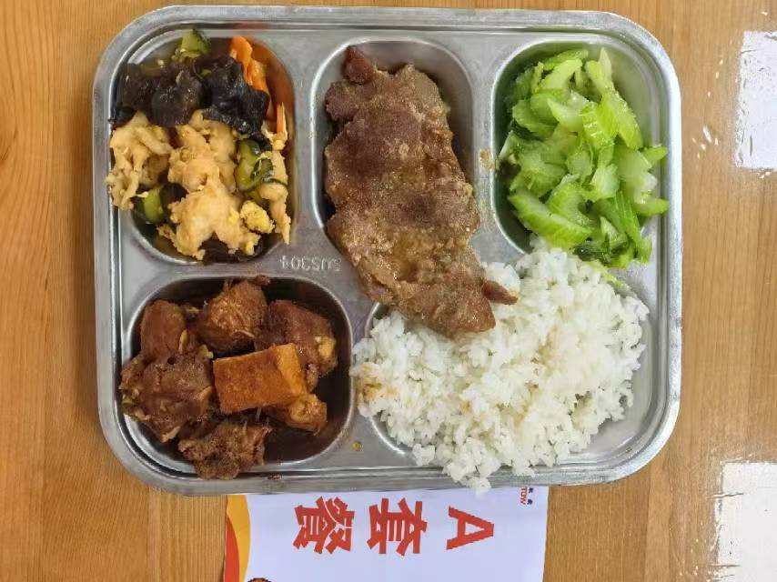
 |  | 中学18元 学生菜单
日期 | 菜谱 | 原料 | 营养
 | 香干鸭块 | 五香干20g,鸭边腿块150g | 能量 （kcal） | 944.70
 | 韩式烤梅肉 | 韩式猪梅肉110g | 蛋白质 （g） | 50.60
2026-06-15 | 醋溜木须 | 光明鲜鸡蛋35g,上浆鸡片15g,黑木耳0.5g,胡萝卜10g,黄瓜35g,糖醋汁22g | 脂肪 （g） | 37.10
星期一 | 炒西芹 | 西芹110g | 碳水 （g） | 102.10
 | 米饭 | 海丰优质大米110g | 钙 （mg） | 141.60
 | 冬瓜肉圆汤 | 10g肉丸10g,冬瓜40g | 铁 （mg） | 6.30
 |  |  | VA （μg） | 169.40
 |  |  | VC （mg） | 12.60
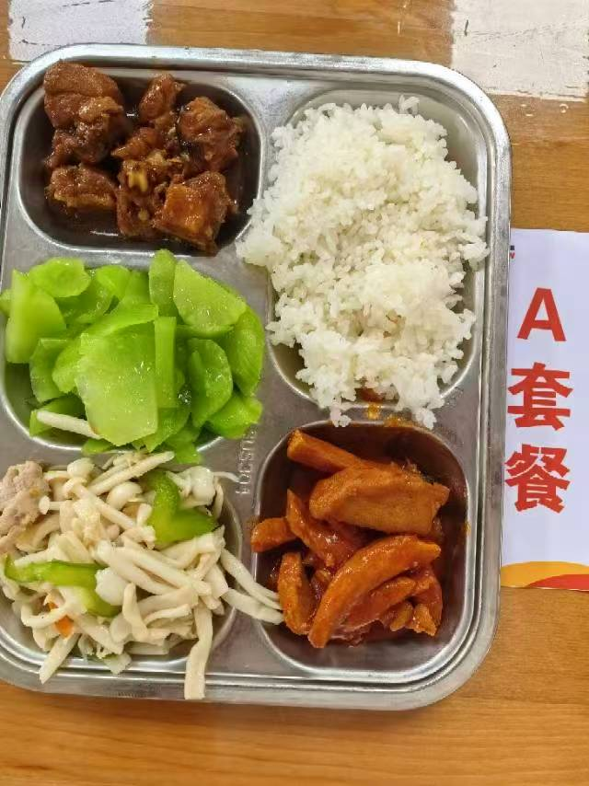
 | 黄金鱼排 | 40g鱼排2块 | 能量 （kcal） | 890.80
 | 茄汁排条 | 排条90g,番茄酱10g | 蛋白质 （g） | 38.70
2026-06-16 | 海鲜菇炒肉丝 | 海鲜菇80g,肉丝15g,青圆椒10g,胡萝卜5g | 脂肪 （g） | 25.60
星期二 | 葱油莴笋 | 毛莴笋150g | 碳水 （g） | 126.40
 | 米饭 | 海丰优质大米110g | 钙 （mg） | 64.40
 | 油豆腐鸭血粉丝汤 | 小油豆腐5g,鸭血25g,粉丝10g | 铁 （mg） | 12.40
 |  |  | VA （μg） | 36.70
 |  |  | VC （mg） | 15.60

B
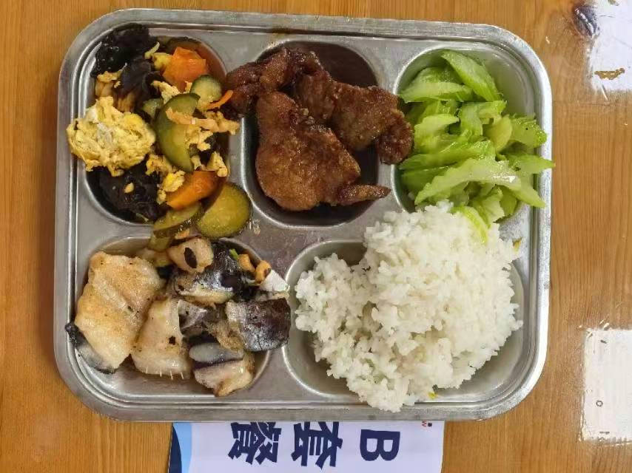
 |  | 中学18元B套 学生菜单
日期 | 菜谱 | 原料 | 营养
 | 豆豉蒸鱼块 | 带皮带骨巴沙鱼130g,豆豉0.6g | 能量 （kcal） | 858.30
 | 韩式烤梅肉 | 韩式猪梅肉110g | 蛋白质 （g） | 50.10
2026-06-15 | 醋溜木须 | 光明鲜鸡蛋35g,上浆鸡片15g,黑木耳0.5g,胡萝卜10g,黄瓜35g,糖醋汁22g | 脂肪 （g） | 27.50
星期一 | 炒西芹 | 西芹110g | 碳水 （g） | 102.60
 | 米饭 | 海丰优质大米110g | 钙 （mg） | 77.00
 | 冬瓜肉圆汤 | 10g肉丸10g,冬瓜40g | 铁 （mg） | 3.60
 |  |  | VA （μg） | 115.80
 |  |  | VC （mg） | 12.60
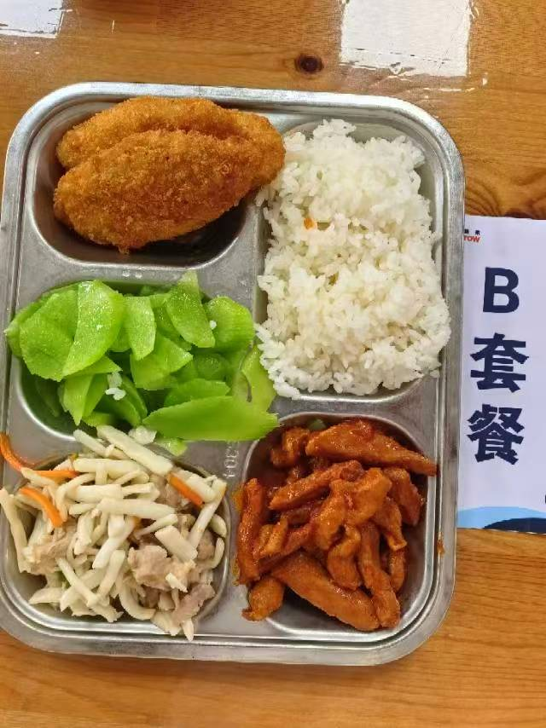
 | 三杯鸭 | 鸭边腿块150g,蒜米5g,鲜罗勒叶2g,三杯鸡汁25g | 能量 （kcal） | 938.50
 | 茄汁排条 | 排条90g,番茄酱10g | 蛋白质 （g） | 46.40
2026-06-16 | 海鲜菇炒肉丝 | 海鲜菇80g,肉丝15g,青圆椒10g,胡萝卜5g | 脂肪 （g） | 36.10
星期二 | 葱油莴笋 | 毛莴笋150g | 碳水 （g） | 107.00
 | 米饭 | 海丰优质大米110g | 钙 （mg） | 60.10
 | 油豆腐鸭血粉丝汤 | 小油豆腐5g,鸭血25g,粉丝10g | 铁 （mg） | 13.80
 |  |  | VA （μg） | 89.70
 |  |  | VC （mg） | 15.60

